src.base
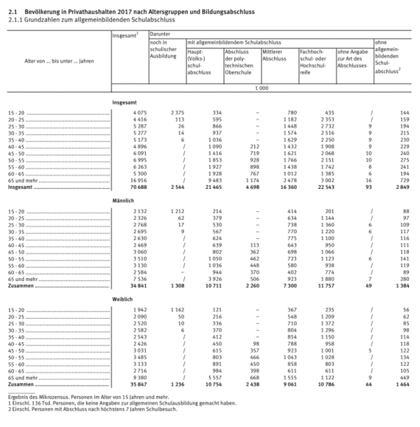
 | female | male
Hochschule | 5.567 | 6.849
Abitur | 5.219 | 4.908
mittlere Reife | 11.499 | 9.56
Hauptschule | #REF! | #REF!

src.gender.votes
